Bài 2
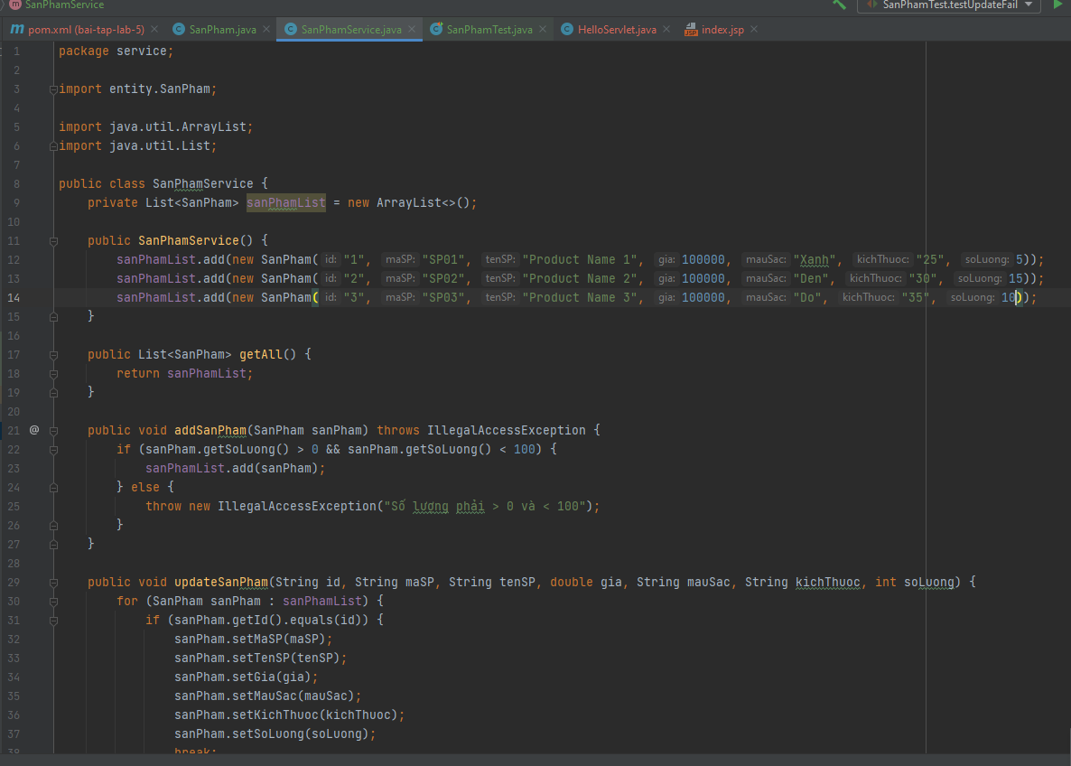
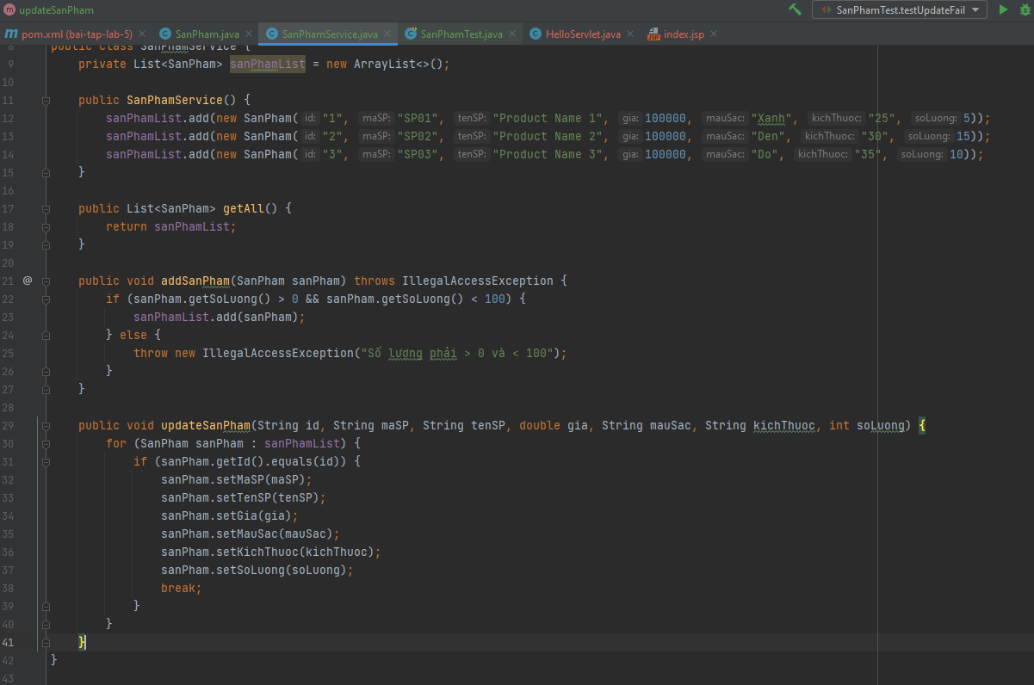
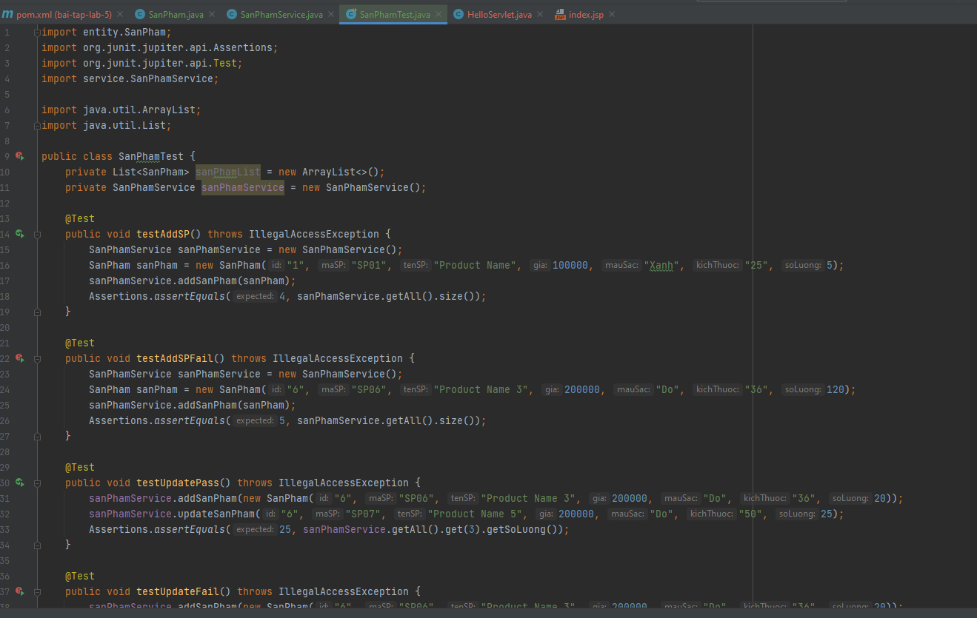
Module Code(Mã Module) | <SanPhamService >
Test requirement(Yêu cầu test)
Tester(Người thực hiện kiểm thử) | <Nguyễn Hoài Thu> - <PH40458>
Pass | Fail | Untested(Chưa được Test) |  | N/A(Không xác định) |  | Number of Test cases (Số lượng TestCase) |  |  |  |  | 3/28/24
10 | 0 | 0 |  | 0 |  | 10

ID (Mã chức năng) | Test Title | Test Case Description(Mô tả trường hợp) | Test Case Procedure(Thủ tục thực hiện hay có thể dùng là Test Case Steps - Các bước thực hiện) | Test Data (Dữ Liệu Truyền Vào Test) | Expected Output(Kết quả mong muốn) | Actual Result(Kết quả thực tế) | Inter-test case Dependence (Những Test case liên quan để có thể thực hiện được test case này) | Result | Test date (Ngày thực hiện) | Người thực hiện | Note (Ghi Chú)
SPT-01 | Sửa sản phẩm mới thành công | Kiểm tra sửa sản phẩm mới thành công với id, mã sản phẩm, tên sản phẩm, giá, màu sắc, kích thước, số lượng hợp lệ | - B1: Chạy chương trình thành công - B2: Nhập id, mã sản phẩm, tên sản phẩm, giá, màu sắc, kích thước, số lượng hợp lệ | ID: 1 Mã SP: "SP01" Tên SP: "Product Name 1" Giá: "100000" Màu sắc: "Đen" Kích thước: "30" Số lượng: "20" | Sửa thành công | Sửa thành công |  | Pass
SPT-02 | Sửa sản phẩm mới không thành công | Kiểm tra sửa sản phẩm mới không thành công với id, mã sản phẩm, tên sản phẩm, giá, màu sắc, kích thước hợp lệ và số lượng < 0 | - B1: Chạy chương trình thành công - B2: Nhập id, mã sản phẩm, tên sản phẩm, giá, màu sắc, kích thước hợp lệ, số lượng < 0 | ID: 2 Mã SP: "SP02" Tên SP: "Product Name 2" Giá: "200000" Màu sắc: "Đỏ" Kích thước: "25" Số lượng: "0" | Sửa không thành công | Sửa không thành công |  | Pass
SPT-03 |  | Kiểm tra sửa sản phẩm mới không thành công với id, mã sản phẩm, tên sản phẩm, giá, màu sắc, kích thước hợp lệ và số lượng > 100 | - B1: Chạy chương trình thành công - B2: Nhập id, mã sản phẩm, tên sản phẩm, giá, màu sắc, kích thước hợp lệ, số lượng > 100 | ID: 3 Mã SP: "SP03" Tên SP: "Product Name 3" Giá: "150000" Màu sắc: "Xanh" Kích thước: "30" Số lượng: "120" | Sửa không thành công | Sửa không thành công |  | Pass
SPT-04 |  | Kiểm tra sửa sản phẩm mới không thành công với id, mã sản phẩm đã có, tên sản phẩm, giá, màu sắc, kích thước hợp lệ và số lượng hợp lệ | - B1: Chạy chương trình thành công - B2: Nhập id, mã sản phẩm trùng, tên sản phẩm , giá, màu sắc, kích thước, số lượng hợp lệ | ID: 4 Mã SP: "SP02" Tên SP: "Product Name 4" Giá: "150000" Màu sắc: "Đen" Kích thước: "30" Số lượng: "20" | Sửa không thành công | Sửa không thành công |  | Pass
SPT-05 |  | Kiểm tra sửa sản phẩm mới không thành công với id, mã sản phẩm không bắt đầu bằng "SP", tên sản phẩm, giá, màu sắc, kích thước bỏ trống và số lượng hợp lệ | - B1: Chạy chương trình thành công - B2: Nhập id, mã sản phẩm không bắt đầu bằng "SP", tên sản phẩm, giá, màu sắc, kích thước, số lượng hợp lệ | ID: 5 Mã SP: "0001" Tên SP: "Product Name 4" Giá: "300000" Màu sắc: "Hồng" Kích thước: "30" Số lượng: "25" | Sửa không thành công | Sửa không thành công |  | Pass
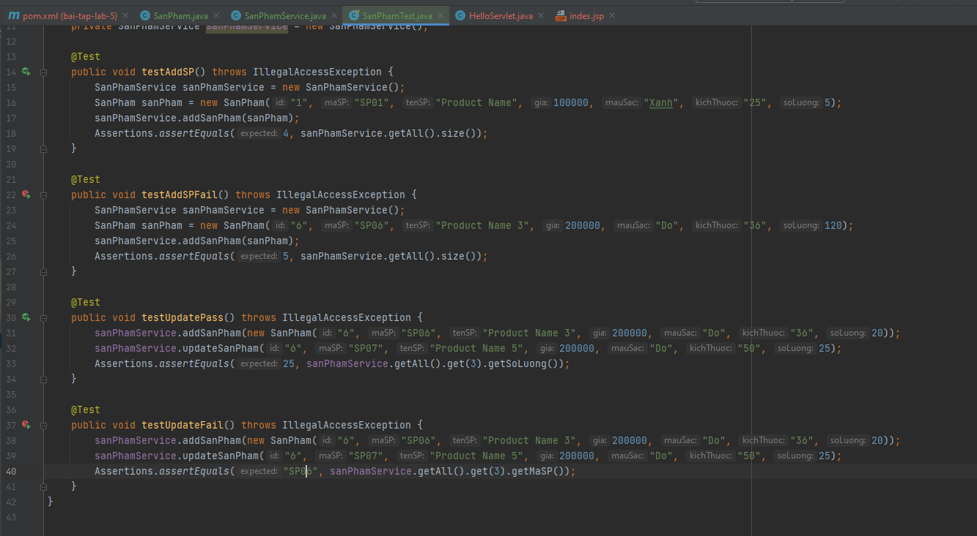
SPT-06 |  | Kiểm tra sửa sản phẩm mới không thành công với id, mã sản phẩm, tên sản phẩm, giá, màu sắc, kích thước bỏ trống và số lượng không là số | - B1: Chạy chương trình thành công - B2: Nhập id, mã sản phẩm, tên sản phẩm, giá, màu sắc hợp lệ, kích thước bỏ trống, số lượng hợp lệ | ID: 6 Mã SP: "SP06" Tên SP: "Product Name 6" Giá: "240000" Màu sắc: "Đen" Kích thước: "" Số lượng: "20" | Sửa không thành công | Sửa không thành công |  | Pass
SPT-07 |  | Kiểm tra sửa sản phẩm mới không thành công với id, mã sản phẩm, tên sản phẩm, giá không là số, màu sắc, kích thước và số lượng hợp lệ | - B1: Chạy chương trình thành công - B2: Nhập id, mã sản phẩm, tên sản phẩm, giá không là số, màu sắc, kích thước, số lượng hợp lệ | ID: 8 Mã SP: "SP08" Tên SP: "Product Name 8" Giá: "abc" Màu sắc: "Đen" Kích thước: "30" Số lượng: "20" | Sửa không thành công | Sửa không thành công |  | Pass
SPT-08 |  | Kiểm tra sửa sản phẩm mới không thành công với id, mã sản phẩm, tên sản phẩm bỏ trống, giá, màu sắc, kích thước bỏ trống và số lượng hợp lệ | - B1: Chạy chương trình thành công - B2: Nhập id, mã sản phẩm, tên sản phẩm bỏ trống, giá, màu sắc, kích thước, số lượng hợp lệ | ID: 9 Mã SP: "SP09" Tên SP: "" Giá: "100000" Màu sắc: "Đen" Kích thước: "30" Số lượng: "20" | Sửa không thành công | Sửa không thành công |  | Pass
SPT-09 |  | Kiểm tra sửa sản phẩm mới không thành công với id, mã sản phẩm, tên sản phẩm, giá, màu sắc bỏ trống, kích thước và số lượng hợp lệ | - B1: Chạy chương trình thành công - B2: Nhập id, mã sản phẩm, tên sản phẩm, giá, màu sắc bỏ trống, kích thước, số lượng hợp lệ | ID: 6 Mã SP: "SP06" Tên SP: "Product Name 6" Giá: "100000" Màu sắc: "" Kích thước: "30" Số lượng: "20" | Sửa không thành công | Sửa không thành công |  | Pass
SPT-10 |  | Kiểm tra sửa sản phẩm mới không thành công với id, mã sản phẩm, tên sản phẩm, giá, màu sắc, kích thước và số lượng chứa kí tự đặc biệt | - B1: Chạy chương trình thành công - B2: Nhập id, mã sản phẩm, tên sản phẩm, giá, màu sắc, kích thước, số lượng chứa kí tự đặc biệt | ID: 7 Mã SP: "SP07" Tên SP: "Product Name 7" Giá: "100000" Màu sắc: "Đen" Kích thước: "30" Số lượng: "20#@" | Sửa không thành công | Sửa không thành công |  | Pass

Bài 3
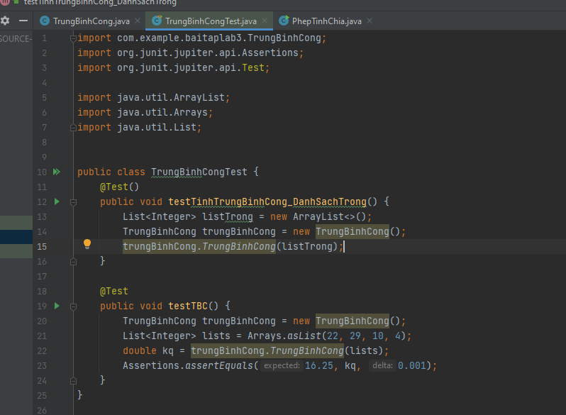
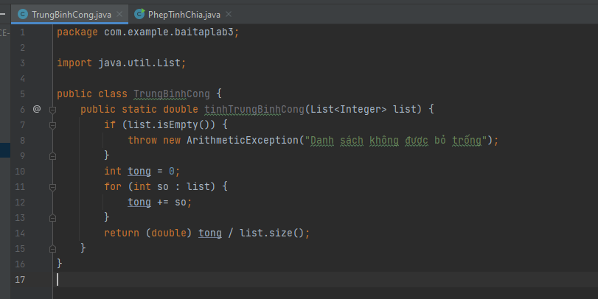

Test

